Market Share
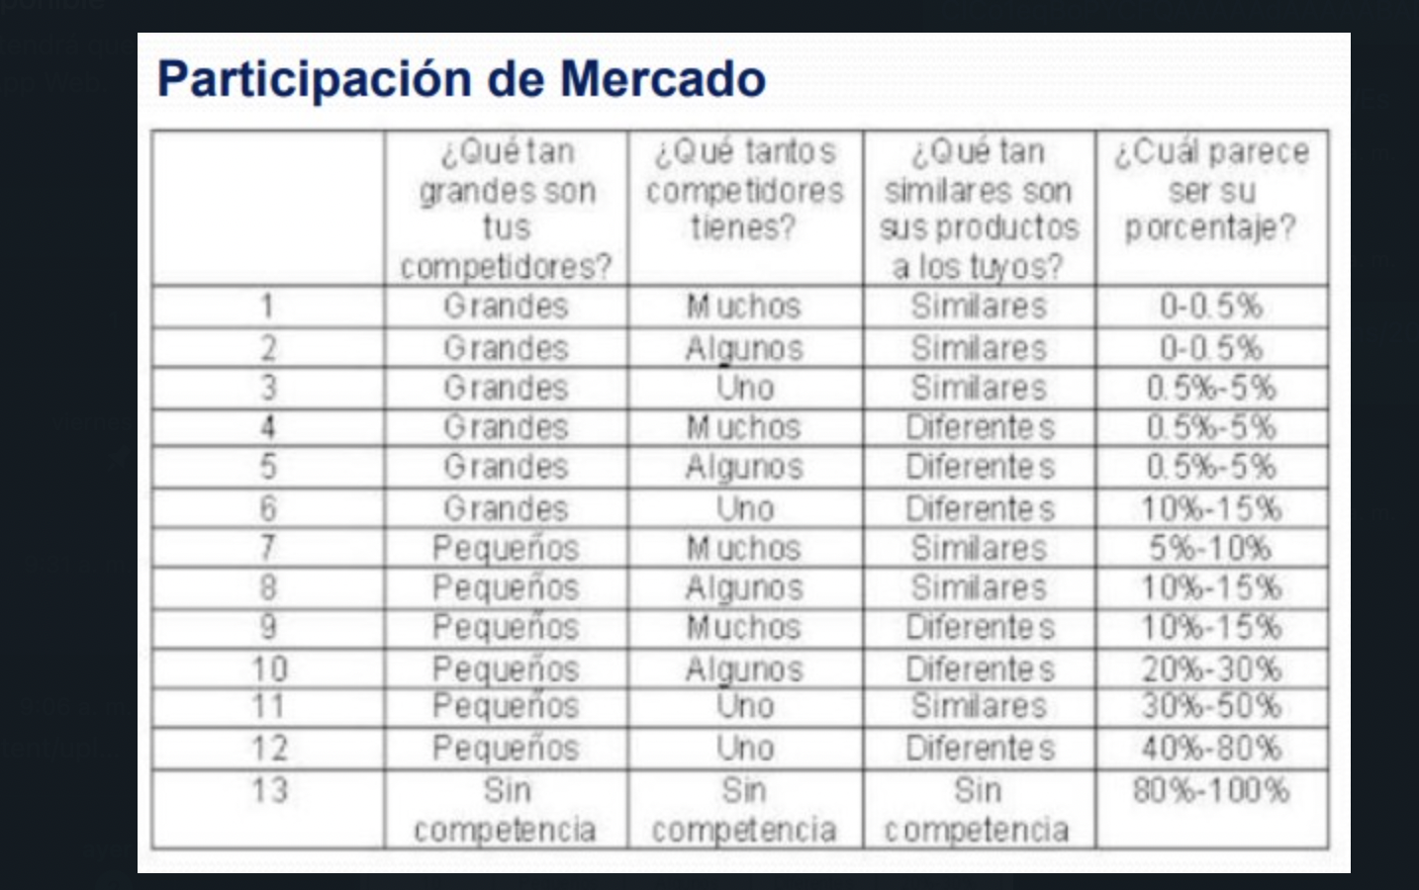
Market Share JL Col
Cifras Millones Pesos

Empresa | 2010 | 2015 | 2020 | %
Belleza Express S.A | $ 16,153,900,000 | $ 21,582,400,000 | $ 23,260,300,000 | 32.90%
Fiamme S.A | $ 6,235,700,000 | $ 8,331,200,000 | $ 8,978,900,000 | 12.70%
El mercado de los jabones líquidos y en barra mueve $356.700 millones al año (larepublica.co)
Almacenes Éxito S.A | $ 5,744,700,000 | $ 7,675,200,000 | $ 8,271,900,000 | 11.70%
Otros | $ 20,965,700,000 | $ 28,011,200,000 | $ 30,188,900,000 | 42.70%
COLOMBIA TOTAL | $ 49,100,000,000 | $ 65,600,000,000 | $ 70,700,000,000 | 100.00%
BUCARAMANGA | $ 3,786,592,000 | $ 5,059,072,000 | $ 5,452,384,000

 |  | Pesimista | Más probable | Optimista
0.50% | 1.00% | 3.00% | 4.00% | 5.00%
$27,261,920 | $54,523,840 | $163,571,520 | $218,095,360 | $272,619,200 | ANUAL ECO-FILL
$2,271,827 | $4,543,653 | $13,630,960 | $18,174,613 | $22,718,267 | MES ECO-FILL

 | % Mercado Bucaramanga | % Aceptación Bumangueses | Total % (8% * 96,4%)
 | 8% | 96.4% | 7.71%
 |  |  |  |  | $ 22,718,267

Punto de Equilibrio
Costos variables | Costos variables
 | Mano de obra | $ 100,000
 | Almacenmiento | $ 2,000,000
 |  | $ 2,100,000.00
 | Costos V x Unidad | $ 2,100

Punto de Equilibrio
 | Costos Fijos Ideal | $ 6,885,660

 | Precio de Venta | $ 5,500

NI GANO NI PIERDO PERO CUBRO LOS COSTOS | Cantidad de Equilibrio | 2025 | L
 | Pero yo quiero vender | 18000

 | Ingreso Equilibrio Mensual | $ 11,138,568 | invertir el empresario y no gana ni pierde
 | Ingreso Equilibrio Anual | $ 133,662,812

AJUSTANDONOS AL MARKET SHARE | Beneficio Deseado | $ 7,200,000
 | Cantidad para alcanzar el beneficio deseao | 4143 | L

 | Ingreso | $ 22,785,626 |  | 22785626.471

 | Comprobacion | $ 15,585,626.47
 | Si al ingreso le resto la comprobacion da el beneficio | $ 7,200,000.00

 | Cantidad | ventas | Costos Totales | Utilidades
 | 2025 | $ 11,138,567.65 | $ 11,138,567.65 | $ -
 | 7000 | $ 38,500,000.00 | $ 21,585,660.00 | $ 16,914,340.00
 | 7500 | $ 41,250,000.00 | $ 22,635,660.00 | $ 18,614,340.00
 | 8000 | $ 44,000,000.00 | $ 23,685,660.00 | $ 20,314,340.00
 | 8716 | $ 47,938,000.00 | $ 25,189,260.00 | $ 22,748,740.00
 | 14500 | $ 79,750,000.00 | $ 37,335,660.00 | $ 42,414,340.00
 | 15500 | $ 85,250,000.00 | $ 39,435,660.00 | $ 45,814,340.00
 | 17500 | $ 96,250,000.00 | $ 43,635,660.00 | $ 52,614,340.00
 | 18000 | $ 99,000,000.00 | $ 44,685,660.00 | $ 54,314,340.00

WACC
PASIVOS LARGO PLAZO |  | MONTO | TASA |  | IEA | COSTO FINANCIERO
CREDITO CONSUMO |  | $ 60,000,000 | 11% | SV | 11% | 6600000 |  | PASIVOS LARGO PLAZO | MONTO | TASA
BONOS |  | $ 10,000,000 | 25% | MA | 25% | 2500000 |  | CREDITO CONSUMO | $ 60,000,000.00 | 11%
 |  |  |  |  |  |  |  | BONOS | $ 10,000,000.00 | 25%

TOTAL |  | 70000000 |  |  | COSTO FINANCIERO TOTAL | 9100000
 |  |  |  |  | KDT (COSTO DEUDA PROMEDIO) | 13.00% |  | TOTAL | $ 70,000,000.00
% D |  | 78% | 0.78382 |  | KDDI | 8.84%
 |  |  |  |  |  |  |  | % D | 0.78382255826 | 78%

Columna1 | Columna2 | Columna3 |  |  |  |  | PATRIMONIO | MONTO
PATRIMONIO |  | MONTO |  |  |  |  | APORTE SOCIOS | $8,000,000
APORTE SOCIOS |  | $ 8,000,000 |  |  |  |  | OTRAS FUENTES | $22,532
OTRAS FUENTES |  | $ 22,532 |  |  |  |  | UTILIDAD DEL PRESENTE EJERCICIO | $11,283,395
UTILIDAD DEL PRESENTE EJERCICIO |  | $ 11,283,395
 |  |  |  |  |  |  | TOTAL | $19,305,927
TOTAL |  | $ 19,305,927 | 0.216177 |  |  |  | % K | $0
% K |  | 22%
 |  |  |  |  |  |  | RELACION D/K | 3.63
RELACION D/K |  | 3.63 |  |  |  |  | PASIVO + PATRIMONIO | $89,305,927
PASIVO + PATRIMONIO |  | $ 89,305,927

COSTO DE CAPITAL | Columna1
Ke | 15.2%

Si el rendimineto de mis activos es de 10,21% entonces la empresa debe rentar minimo 10,21% y generar minimo una utilidad de 9,122,501
WACC | 10.21%

ROA | UTILIDAD NETA / ACTIVOS TOTALES |  |  | 10.21%

 | UTILIDAD NETA |  |  | $ 9,122,501

